様式BE1
様式 BE-1 外皮仕様入力シート

BE1-1 | BE1-2 | BE1-3 | BE1-4 | BE1-5 | BE1-6 | BE1-7 | BE1-8 | BE1-9 | BE1-10 | BE1-11 | BE1-12 | BE1-13 | BE1-14 | BE1-15
ゾーン |  |  |  | 外皮（外壁＋開口部）の仕様 |  |  |  | 外壁の仕様 |  | 開口部の仕様
 |  |  |  |  | 外皮面積（開口部含む）
階 | 室名称 | ゾーン名称 | 空調の |  | a) 面積を入力 | b) 寸法を入力 |  |  |  |  |  |  |  | 備考
 |  |  | 有無 | 方位 | 外皮面積 | 幅 | 高さ | 断熱仕様名称 | 外壁の種類 | 開口部仕様名称 | 建具等個数 | ブラインドの有無 | 日除けの名称
 |  |  |  |  | [㎡] | [m] | [m]
(転記) | (転記) | (転記) | (選択) | (選択) | (数値) | (数値) | (数値) | (転記) | (選択) | (転記) | (数値) | (選択) | (選択)

1F | 事務室1 | ペリメータゾーン | 有 | 北 | 200 |  |  | 断熱材1 | 日の当たる外壁 | 窓A | 1 | 無 |  | 15 | 125
 |  |  |  |  |  |  |  |  |  | 窓B | 4 |  |  | 60
 |  |  |  | 北東 | 400 |  |  | 断熱材2 | 日の当たらない外壁
1F | 事務室2 | ペリメータゾーン | 有 | 東 | 80 |  |  | 断熱材3 | 地盤に接する外壁 | 窓B | 2 |  | 日よけ1 | 69.36
2F | 事務室1 |  | 有 | 南東 | 65 |  |  | 断熱材4 | 日の当たる外壁
 |  |  |  | 南 |  | 10 | 5 | 断熱材2 | 日の当たる外壁
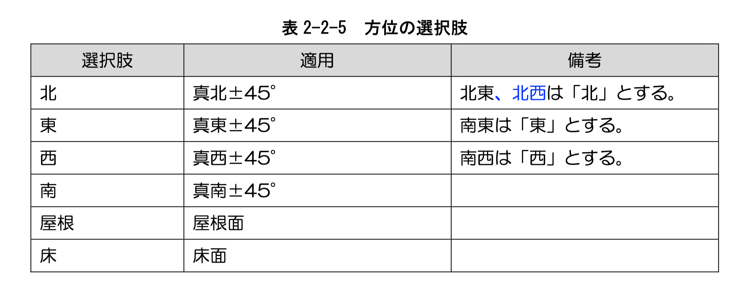
 |  |  |  | 南西 |  | 20 | 5 | 断熱材3 | 日の当たる外壁 | 窓C | 1 | 有 | 日よけ2
 |  |  |  | 西 |  | 20 | 5 | 断熱材4 | 日の当たる外壁 | 窓C | 2 | 有
2F | 事務室2 |  | 無 | 北西 | 230 |  |  | 断熱材1 | 内壁
3F | 事務室1 |  | 有 | 水平（上） | 1300 |  |  | 断熱材3 | 日の当たる外壁
 |  |  |  | 水平（下） | 1300 |  |  | 断熱材3 | 日の当たらない外壁

